Cavity1
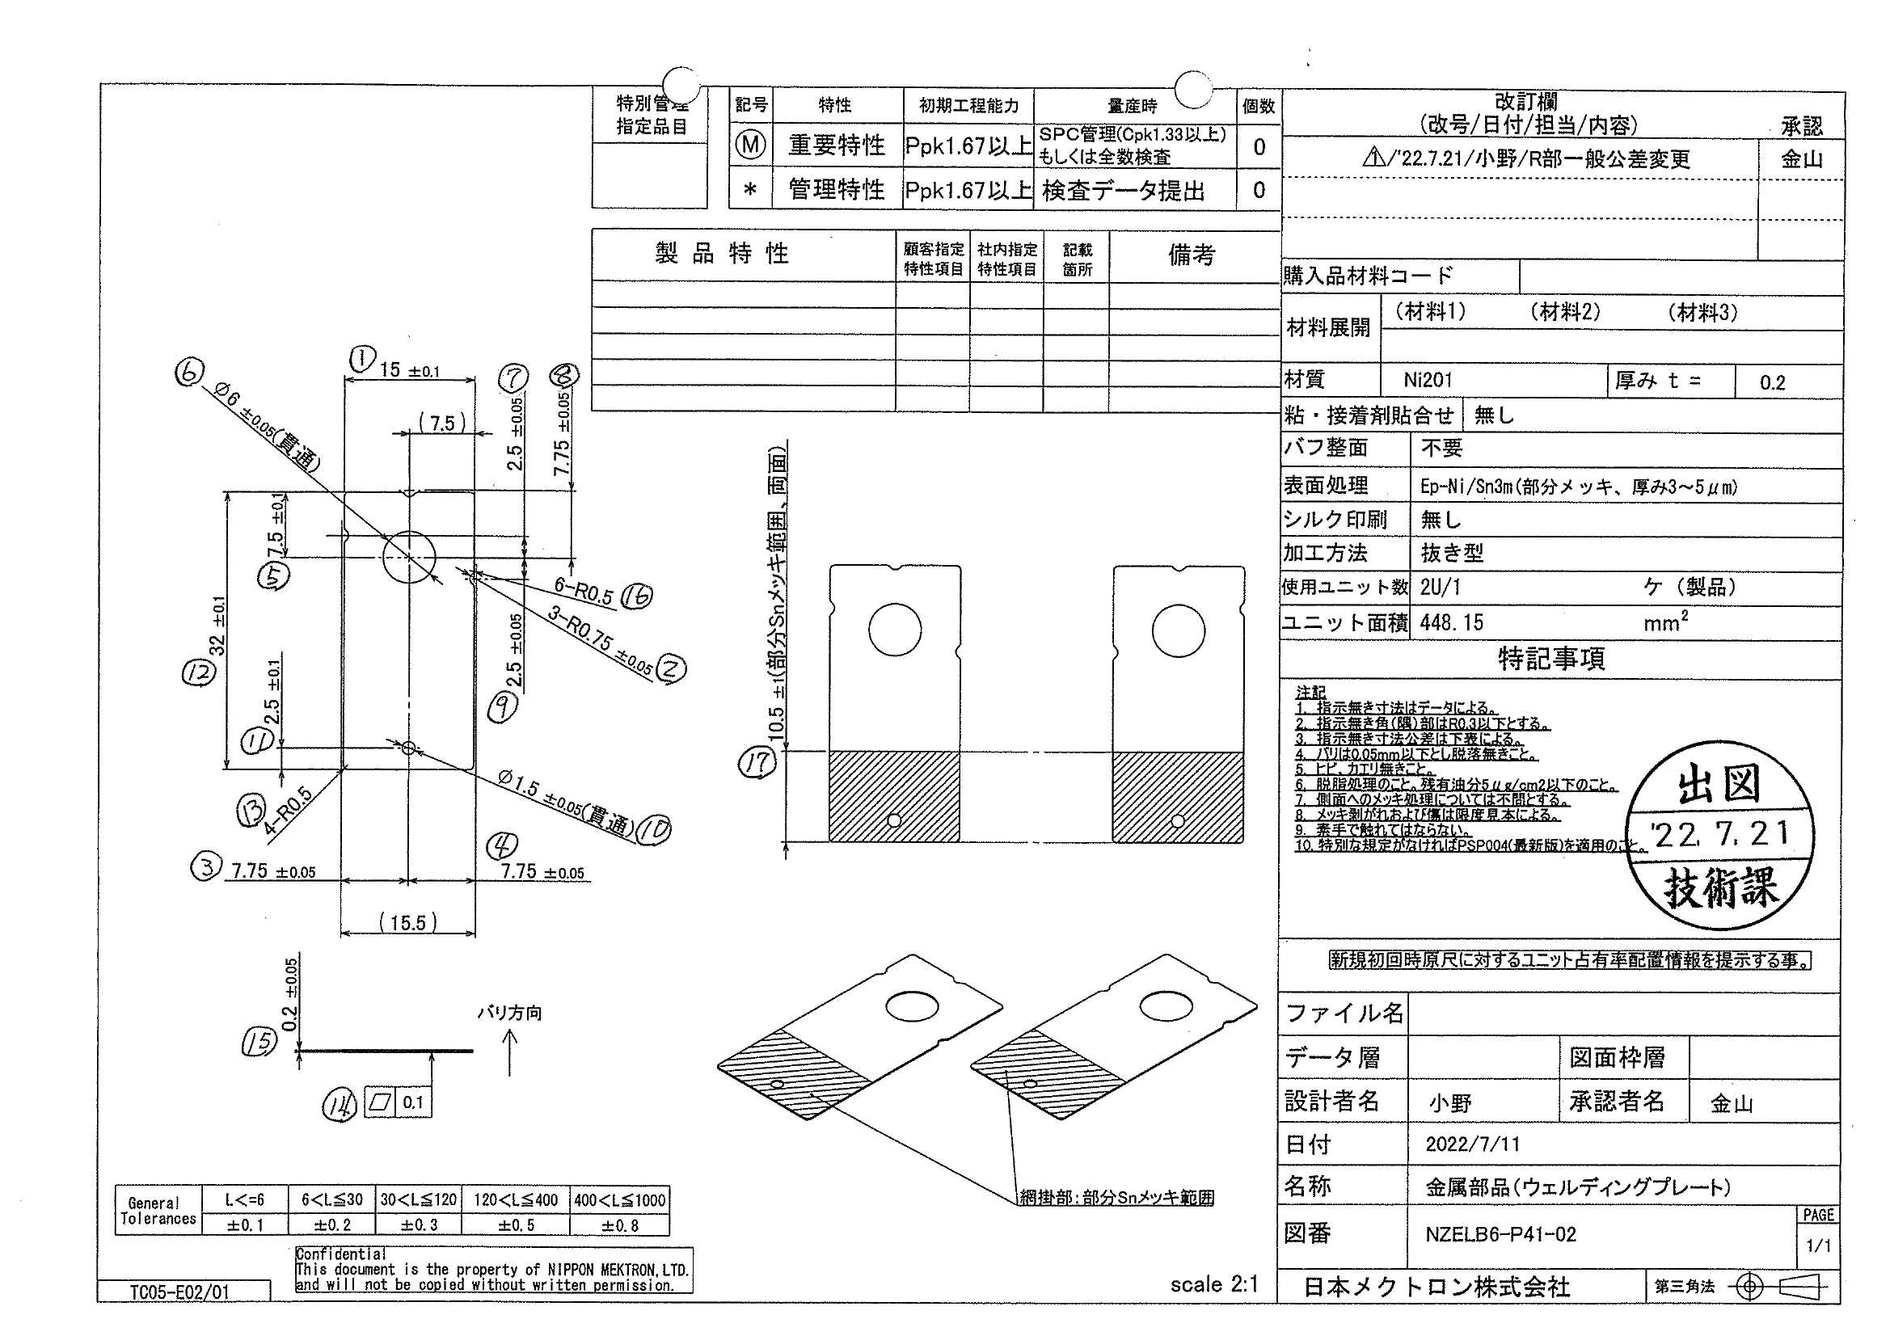
 |  |  |  |  |  |  |  |  |  |  |  | 工程能力調査表 |  |  |  |  |  |  |  |  |  |  |  |  |  |  |  |  |  |  |  |  |  |  | 1 |  | 項中 |  | 2 | 項

図番 | NZELB6-P41-02 |  |  |  |  |  |  |  |  | 品名 |  | 補強板 |  |  |  |  |  |  |  | 工程能力調査 |  |  |  | 測定日 |  | 2022-08-09 |  |  |  | 備考

項 目
規 格 |  | 7.750 |  | 0.050 |  | 7.750 |  | 0.050 |  |  | 6.000 |  | 0.050 |  | 2.500 |  | 0.050 |  | 7.750 |  | 0.100 |  | 2.500 |  | 0.050 |  | 1.500 |  | 0.050 |  | 10.500 |  | 1.000 |  | 0.100 |  |  | 0.100
 |  |  |  | -0.050 |  |  |  | -0.050 |  |  |  |  | -0.050 |  |  |  | -0.050 |  |  |  | -0.050 |  |  |  | -0.050 |  |  |  | -0.050 |  |  |  | -1.000 |  |  |  |  | 0.000 |  |  | 7.75 | 7.75 | 6.00 | 2.50 | 7.75 | 2.50 | 1.50 | 10.50 | 0.10
測定機器 | Mitsutoyo |  |  |  | Mitsutoyo |  |  |  | Mitsutoyo |  |  |  |  | Mitsutoyo |  |  |  | Mitsutoyo |  |  |  | Mitsutoyo |  |  |  | Mitsutoyo |  |  |  | Mitsutoyo |  |  |  | Mitsutoyo |  |  |  |  |  |  | 0.050 | 0.050 | 0.050 | 0.050 | 0.050 | 0.050 | 0.050 | 1.000 | 0.100
両側／片側 | 両側 |  |  |  | 両側 |  |  |  | 両側 |  |  |  |  | 両側 |  |  |  | 両側 |  |  |  | 両側 |  |  |  | 両側 |  |  |  | 両側 |  |  |  | 両側 |  |  |  |  |  |  | (0.050) | (0.050) | (0.050) | (0.050) | (0.050) | (0.050) | (0.050) | (1.000) | 0.000
1 |  |  | 7.7370 |  |  |  | 7.7500 |  |  |  |  | 6.0030 |  |  |  | 2.5100 |  |  |  | 7.7500 |  |  |  | 2.4950 |  |  |  | 1.5020 |  |  |  | 10.6420 |  |  |  |  | 0.0390 |  |  |  | 7.737 | 7.750 | 6.003 | 2.510 | 7.750 | 2.495 | 1.502 | 10.642 | 0.039
2 |  |  | 7.7370 |  |  |  | 7.7480 |  |  |  |  | 6.0030 |  |  |  | 2.5110 |  |  |  | 7.7530 |  |  |  | 2.4940 |  |  |  | 1.5020 |  |  |  | 10.6620 |  |  |  |  | 0.0410 |  |  |  | 7.737 | 7.748 | 6.003 | 2.511 | 7.753 | 2.494 | 1.502 | 10.662 | 0.041
3 |  |  | 7.7400 |  |  |  | 7.7380 |  |  |  |  | 6.0030 |  |  |  | 2.5110 |  |  |  | 7.7490 |  |  |  | 2.4890 |  |  |  | 1.5020 |  |  |  | 10.6500 |  |  |  |  | 0.0390 |  |  |  | 7.740 | 7.738 | 6.003 | 2.511 | 7.749 | 2.489 | 1.502 | 10.650 | 0.039
4 |  |  | 7.7380 |  |  |  | 7.7400 |  |  |  |  | 6.0030 |  |  |  | 2.5110 |  |  |  | 7.7520 |  |  |  | 2.4910 |  |  |  | 1.5020 |  |  |  | 10.6220 |  |  |  |  | 0.0390 |  |  |  | 7.738 | 7.740 | 6.003 | 2.511 | 7.752 | 2.491 | 1.502 | 10.622 | 0.039
5 |  |  | 7.7370 |  |  |  | 7.7520 |  |  |  |  | 6.0030 |  |  |  | 2.5100 |  |  |  | 7.7530 |  |  |  | 2.4940 |  |  |  | 1.5020 |  |  |  | 10.6420 |  |  |  |  | 0.0410 |  |  |  | 7.737 | 7.752 | 6.003 | 2.510 | 7.753 | 2.494 | 1.502 | 10.642 | 0.041
6 |  |  | 7.7370 |  |  |  | 7.7430 |  |  |  |  | 6.0030 |  |  |  | 2.5100 |  |  |  | 7.7490 |  |  |  | 2.4920 |  |  |  | 1.5020 |  |  |  | 10.6850 |  |  |  |  | 0.0360 |  |  |  | 7.737 | 7.743 | 6.003 | 2.510 | 7.749 | 2.492 | 1.502 | 10.685 | 0.036
7 |  |  | 7.7350 |  |  |  | 7.7400 |  |  |  |  | 6.0030 |  |  |  | 2.5090 |  |  |  | 7.7510 |  |  |  | 2.4900 |  |  |  | 1.5020 |  |  |  | 10.6260 |  |  |  |  | 0.0390 |  |  |  | 7.735 | 7.740 | 6.003 | 2.509 | 7.751 | 2.490 | 1.502 | 10.626 | 0.039
8 |  |  | 7.7390 |  |  |  | 7.7480 |  |  |  |  | 6.0030 |  |  |  | 2.5100 |  |  |  | 7.7510 |  |  |  | 2.4930 |  |  |  | 1.5030 |  |  |  | 10.6400 |  |  |  |  | 0.0300 |  |  |  | 7.739 | 7.748 | 6.003 | 2.510 | 7.751 | 2.493 | 1.503 | 10.640 | 0.030
9 |  |  | 7.7390 |  |  |  | 7.7510 |  |  |  |  | 6.0030 |  |  |  | 2.5100 |  |  |  | 7.7470 |  |  |  | 2.4940 |  |  |  | 1.5030 |  |  |  | 10.6340 |  |  |  |  | 0.0380 |  |  |  | 7.739 | 7.751 | 6.003 | 2.510 | 7.747 | 2.494 | 1.503 | 10.634 | 0.038
10 |  |  | 7.7380 |  |  |  | 7.7500 |  |  |  |  | 6.0030 |  |  |  | 2.5100 |  |  |  | 7.7510 |  |  |  | 2.4940 |  |  |  | 1.5020 |  |  |  | 10.6070 |  |  |  |  | 0.0350 |  |  |  | 7.738 | 7.750 | 6.003 | 2.510 | 7.751 | 2.494 | 1.502 | 10.607 | 0.035
11 |  |  | 7.7350 |  |  |  | 7.7500 |  |  |  |  | 6.0030 |  |  |  | 2.5090 |  |  |  | 7.7510 |  |  |  | 2.4940 |  |  |  | 1.5030 |  |  |  | 10.6220 |  |  |  |  | 0.0410 |  |  |  | 7.735 | 7.750 | 6.003 | 2.509 | 7.751 | 2.494 | 1.503 | 10.622 | 0.041
12 |  |  | 7.7370 |  |  |  | 7.7500 |  |  |  |  | 6.0040 |  |  |  | 2.5100 |  |  |  | 7.7500 |  |  |  | 2.4930 |  |  |  | 1.5020 |  |  |  | 10.6500 |  |  |  |  | 0.0350 |  |  |  | 7.737 | 7.750 | 6.004 | 2.510 | 7.750 | 2.493 | 1.502 | 10.650 | 0.035
13 |  |  | 7.7440 |  |  |  | 7.7550 |  |  |  |  | 6.0030 |  |  |  | 2.5110 |  |  |  | 7.7460 |  |  |  | 2.4950 |  |  |  | 1.5020 |  |  |  | 10.6540 |  |  |  |  | 0.0390 |  |  |  | 7.744 | 7.755 | 6.003 | 2.511 | 7.746 | 2.495 | 1.502 | 10.654 | 0.039
14 |  |  | 7.7340 |  |  |  | 7.7410 |  |  |  |  | 6.0030 |  |  |  | 2.5100 |  |  |  | 7.7500 |  |  |  | 2.4900 |  |  |  | 1.5020 |  |  |  | 10.6620 |  |  |  |  | 0.0390 |  |  |  | 7.734 | 7.741 | 6.003 | 2.510 | 7.750 | 2.490 | 1.502 | 10.662 | 0.039
15 |  |  | 7.7500 |  |  |  | 7.7530 |  |  |  |  | 6.0030 |  |  |  | 2.5100 |  |  |  | 7.7500 |  |  |  | 2.4950 |  |  |  | 1.5020 |  |  |  | 10.6220 |  |  |  |  | 0.0360 |  |  |  | 7.750 | 7.753 | 6.003 | 2.510 | 7.750 | 2.495 | 1.502 | 10.622 | 0.036
16 |  |  | 7.7490 |  |  |  | 7.7450 |  |  |  |  | 6.0030 |  |  |  | 2.5110 |  |  |  | 7.7500 |  |  |  | 2.4930 |  |  |  | 1.5020 |  |  |  | 10.5870 |  |  |  |  | 0.0390 |  |  |  | 7.749 | 7.745 | 6.003 | 2.511 | 7.750 | 2.493 | 1.502 | 10.587 | 0.039
17 |  |  | 7.7370 |  |  |  | 7.7400 |  |  |  |  | 6.0030 |  |  |  | 2.5100 |  |  |  | 7.7480 |  |  |  | 2.4890 |  |  |  | 1.5020 |  |  |  | 10.5830 |  |  |  |  | 0.0400 |  |  |  | 7.737 | 7.740 | 6.003 | 2.510 | 7.748 | 2.489 | 1.502 | 10.583 | 0.040
18 |  |  | 7.7380 |  |  |  | 7.7470 |  |  |  |  | 6.0030 |  |  |  | 2.5100 |  |  |  | 7.7490 |  |  |  | 2.4940 |  |  |  | 1.5020 |  |  |  | 10.6580 |  |  |  |  | 0.0360 |  |  |  | 7.738 | 7.747 | 6.003 | 2.510 | 7.749 | 2.494 | 1.502 | 10.658 | 0.036
19 |  |  | 7.7390 |  |  |  | 7.7520 |  |  |  |  | 6.0030 |  |  |  | 2.5110 |  |  |  | 7.7520 |  |  |  | 2.4950 |  |  |  | 1.5020 |  |  |  | 10.6030 |  |  |  |  | 0.0420 |  |  |  | 7.739 | 7.752 | 6.003 | 2.511 | 7.752 | 2.495 | 1.502 | 10.603 | 0.042
20 |  |  | 7.7410 |  |  |  | 7.7380 |  |  |  |  | 6.0040 |  |  |  | 2.5090 |  |  |  | 7.7460 |  |  |  | 2.4890 |  |  |  | 1.5020 |  |  |  | 10.6500 |  |  |  |  | 0.0350 |  |  |  | 7.741 | 7.738 | 6.004 | 2.509 | 7.746 | 2.489 | 1.502 | 10.650 | 0.035
21 |  |  | 7.7560 |  |  |  | 7.7410 |  |  |  |  | 6.0030 |  |  |  | 2.5110 |  |  |  | 7.7490 |  |  |  | 2.4900 |  |  |  | 1.5030 |  |  |  | 10.5980 |  |  |  |  | 0.0390 |  |  |  | 7.756 | 7.741 | 6.003 | 2.511 | 7.749 | 2.490 | 1.503 | 10.598 | 0.039
22 |  |  | 7.7380 |  |  |  | 7.7480 |  |  |  |  | 6.0030 |  |  |  | 2.5110 |  |  |  | 7.7470 |  |  |  | 2.4930 |  |  |  | 1.5030 |  |  |  | 10.6110 |  |  |  |  | 0.0380 |  |  |  | 7.738 | 7.748 | 6.003 | 2.511 | 7.747 | 2.493 | 1.503 | 10.611 | 0.038
23 |  |  | 7.7370 |  |  |  | 7.7380 |  |  |  |  | 6.0030 |  |  |  | 2.5120 |  |  |  | 7.7500 |  |  |  | 2.4900 |  |  |  | 1.5030 |  |  |  | 10.6110 |  |  |  |  | 0.0340 |  |  |  | 7.737 | 7.738 | 6.003 | 2.512 | 7.750 | 2.490 | 1.503 | 10.611 | 0.034
24 |  |  | 7.7370 |  |  |  | 7.7450 |  |  |  |  | 6.0030 |  |  |  | 2.5090 |  |  |  | 7.7530 |  |  |  | 2.4930 |  |  |  | 1.5030 |  |  |  | 10.6150 |  |  |  |  | 0.0360 |  |  |  | 7.737 | 7.745 | 6.003 | 2.509 | 7.753 | 2.493 | 1.503 | 10.615 | 0.036
25 |  |  | 7.7370 |  |  |  | 7.7460 |  |  |  |  | 6.0030 |  |  |  | 2.5100 |  |  |  | 7.7530 |  |  |  | 2.4940 |  |  |  | 1.5030 |  |  |  | 10.6260 |  |  |  |  | 0.0400 |  |  |  | 7.737 | 7.746 | 6.003 | 2.510 | 7.753 | 2.494 | 1.503 | 10.626 | 0.040
26 |  |  | 7.7390 |  |  |  | 7.7470 |  |  |  |  | 6.0030 |  |  |  | 2.5100 |  |  |  | 7.7450 |  |  |  | 2.4930 |  |  |  | 1.5030 |  |  |  | 10.6380 |  |  |  |  | 0.0410 |  |  |  | 7.739 | 7.747 | 6.003 | 2.510 | 7.745 | 2.493 | 1.503 | 10.638 | 0.041
27 |  |  | 7.7380 |  |  |  | 7.7390 |  |  |  |  | 6.0030 |  |  |  | 2.5110 |  |  |  | 7.7510 |  |  |  | 2.4910 |  |  |  | 1.5030 |  |  |  | 10.6410 |  |  |  |  | 0.0400 |  |  |  | 7.738 | 7.739 | 6.003 | 2.511 | 7.751 | 2.491 | 1.503 | 10.641 | 0.040
28 |  |  | 7.7390 |  |  |  | 7.7520 |  |  |  |  | 6.0030 |  |  |  | 2.5100 |  |  |  | 7.7470 |  |  |  | 2.4940 |  |  |  | 1.5020 |  |  |  | 10.6580 |  |  |  |  | 0.0410 |  |  |  | 7.739 | 7.752 | 6.003 | 2.510 | 7.747 | 2.494 | 1.502 | 10.658 | 0.041
29 |  |  | 7.7390 |  |  |  | 7.7260 |  |  |  |  | 6.0030 |  |  |  | 2.5100 |  |  |  | 7.7520 |  |  |  | 2.4910 |  |  |  | 1.5030 |  |  |  | 10.6460 |  |  |  |  | 0.0390 |  |  |  | 7.739 | 7.726 | 6.003 | 2.510 | 7.752 | 2.491 | 1.503 | 10.646 | 0.039
30 |  |  | 7.7380 |  |  |  | 7.7410 |  |  |  |  | 6.0030 |  |  |  | 2.5100 |  |  |  | 7.7480 |  |  |  | 2.4900 |  |  |  | 1.5030 |  |  |  | 10.6460 |  |  |  |  | 0.0410 |  |  |  | 7.738 | 7.741 | 6.003 | 2.510 | 7.748 | 2.490 | 1.503 | 10.646 | 0.041
ｘ | 7.7393 |  |  |  | 7.7451 |  |  |  | 6.003 |  |  |  |  | 2.510 |  |  |  | 7.750 |  |  |  | 2.492 |  |  |  | 1.502 |  |  |  | 10.633 |  |  |  | 0.038 |  |  |  |  |  |  | 7.737 | 7.74 | 6.003 | 2.509 | 7.748 | 2.491 | 1.503 | 10.595 | 0.038
σ | 0.00468 |  |  |  | 0.00631 |  |  |  | 0.00025 |  |  |  |  | 0.00073 |  |  |  | 0.00225 |  |  |  | 0.00203 |  |  |  | 0.00050 |  |  |  | 0.02404 |  |  |  | 0.00270 |  |  |  |  |  |  | 7.739 | 7.748 | 6.003 | 2.51 | 7.752 | 2.493 | 1.503 | 10.627 | 0.038
Cp | 3.558 |  |  |  | 2.643 |  |  |  | 65.692 |  |  |  |  | 22.896 |  |  |  | 11.090 |  |  |  | 8.221 |  |  |  | 33.449 |  |  |  | 13.869 |  |  |  | 6.166
Cpk | 2.797 |  |  |  | 2.385 |  |  |  | 61.663 |  |  |  |  | 18.210 |  |  |  | 7.359 |  |  |  | 6.971 |  |  |  | 31.843 |  |  |  | 12.024 |  |  |  | 7.613
判定 | 工程能力は満足している |  |  |  | 工程能力は満足している |  |  |  | 工程能力は満足している |  |  |  |  | 工程能力は満足している |  |  |  | 工程能力は満足している |  |  |  | 工程能力は満足している |  |  |  | 工程能力は満足している |  |  |  | 工程能力は満足している |  |  |  | 工程能力は満足している

片公差工程能力計算式
Cpk＝(USL-μ)/(3×σ)
USL：規格0.05
μ ：平均値
σ ：標準偏差
量産時 | Mitsutoyo |  |  |  | Mitsutoyo |  |  |  | Mitsutoyo |  |  |  |  | Mitsutoyo |  |  |  | Mitsutoyo |  |  |  | Mitsutoyo |  |  |  | Mitsutoyo |  |  |  | Mitsutoyo |  |  |  | Mitsutoyo
 | 5pcs/Lot (Xbar) |  |  |  | 5pcs/Lot (Xbar) |  |  |  | 5pcs/Lot (Xbar) |  |  |  |  | 5pcs/Lot (Xbar) |  |  |  | 5pcs/Lot (Xbar) |  |  |  | 5pcs/Lot (Xbar) |  |  |  | 5pcs/Lot (Xbar) |  |  |  | 5pcs/Lot (Xbar) |  |  |  | 5pcs/Lot (Xbar)

 |  |  |  |  |  |  |  |  |  |  |  |  |  |  |  |  |  |  |  |  |  |  |  |  |  |  |  |  |  |  |  |  |  |  |  | 承認 |  |  | 作成
 |  |  |  |  |  |  |  |  |  |  |  |  |  |  |  |  |  |  |  |  |  |  |  |  |  |  |  |  |  |  |  |  |  |  |  | 鈴木 |  |  | アイン

